1
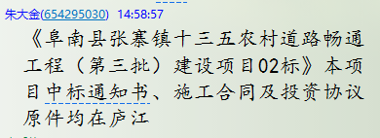
工程款支付证书
工程名称 |  | 阜南县张寨镇十三五农村道路畅通工程（第三批）建设项目02标 |  |  |  |  |  |  |  |  | ERP编号 | 6374 | 档案编号 | CD2017-009 |  | CD2017-009 | 9 | 6374 | 阜南县张寨镇十三五农村道路畅通工程（第三批）建设项目02标 | 2017.1.22 | 13755827.45 | 熊 伟 | 150日历天 | 阜南县 张寨镇 | 唐 智13905685983 | 唐 智13905685983 | 中标书、施工合 同及投资协议原件 | 中标（现场负责人席祖强15178189152）
合同金额 |  | 13,755,827.45 |  | 中标 日期 | 2017.1.22 |  | 已 供 工程资料 | 中标通知书、施工合同及投资协议 |  |  |  | 庐江 | 责任 单位 | 经营中心
决算金额 |  |  |  | 竣工 日期 |  |  |  | 0 |  |  |  | 合肥 | 责任人 | 唐 智13905685983
序号 | 工程款到账 |  |  | 开票情况 |  | 管理费 |  | 代缴税金 | 其他扣款 |  | 预留款 |  | 实际支付
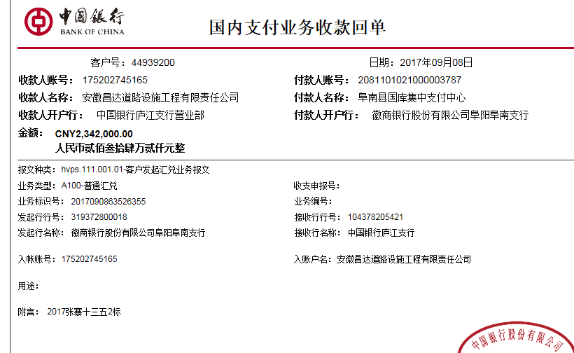
 | 日期 | 账户 | 金额 | 日期 | 金额 | 比例 | 金额 | 金额 | 金额 | 备注 | 金额 | 备注 | 户名 | 金额
1 | 2017-09-08 | 中 | 2,342,000.00 | 2017-08-25 | 2,050,000.00 | 2% | 46,840.00 | 179,369.99 | 3,500.00 | 见下 | 340,000.00 | 暂扣企业所得税34万 | 唐智 | 1,772,290.01
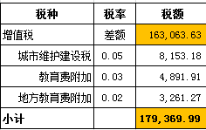
 | 2017.8.14办理外经证费用500 +2017.2.28项目印章200 +2017.7.21进度会议熊伟出场费1000车费1800
 |  |  |  |  |  |  |  |  |  |  |  |  |  |  | 500
 |  |  |  |  |  |  |  |  |  |  |  |  |  |  | 200
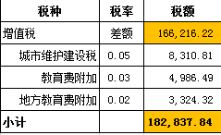
 |  |  |  |  |  |  |  |  |  |  |  |  |  |  | 1000
 |  |  |  |  |  |  |  |  |  |  |  |  |  |  | 1800

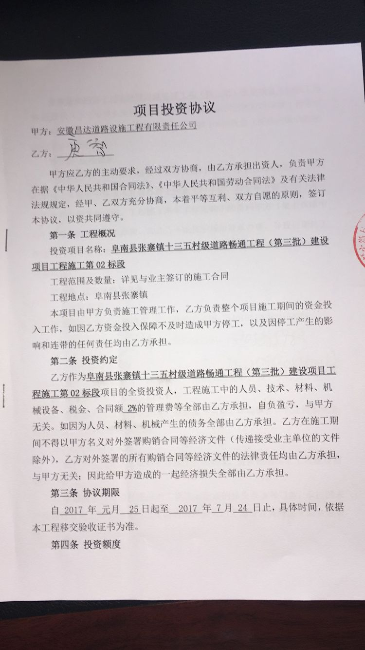
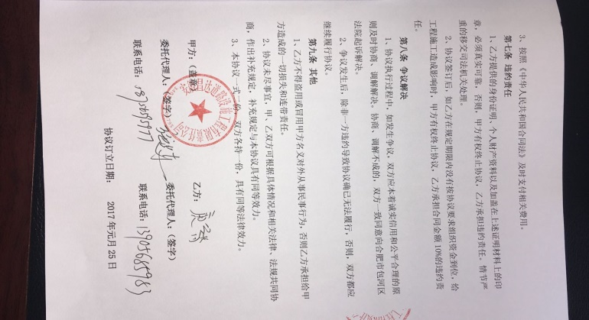
合计 |  | - | 2,342,000.00 | - | 2,050,000.00 | - | 46,840.00 | 179,369.99 | 3,500.00 | - | 340,000.00 | - | - | 1,772,290.01
本次结算 支付明细 |  | 应支付金额 |  | 1,772,290.01 |  |  |  | 实际支付金额 |  | 小写 | 1,772,290.01
 |  | 已支付金额 |  | 0.00 |  |  |  |  |  | 大写 | 壹佰柒拾柒万贰仟贰佰玖拾元零壹分
申请部门 意见 |  | 借条已供。 |  |  |  |  |  | 项目管理 意见 |  | 何总、朱总已同意支付（附表背面截图）。
财务初审 意见 |  |  |  |  |  |  |  | 财务审核 意见
质安初审 意见 |  |  |  |  |  |  |  | 质安稽查 意见
总经理审批 |  |  |  |  |  |  |  | 董事长审批

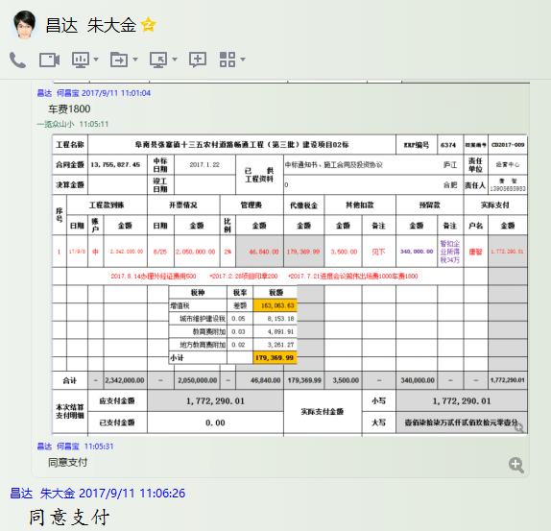

2000
工程款支付证书
工程名称 |  | 阜南县张寨镇十三五农村道路畅通工程（第三批）建设项目02标 |  |  |  |  |  |  |  |  | ERP编号 | 6374 | 档案编号 | CD2017-009 | CD2017-009 | 9 | 6374 | 阜南县张寨镇十三五农村道路畅通工程（第三批）建设项目02标 | 2017.1.22 | 13755827.45 | 熊 伟 | 150日历天 | 阜南县 张寨镇 | 唐 智13905685983 | 唐 智13905685983 | 中标书、施工合 同及投资协议原件 | 中标（现场负责人席祖强15178189152）
合同金额 |  | 13,755,827.45 |  | 中标 日期 | 2017.1.22 |  | 已 供 工程资料 | 中标通知书、施工合同及投资协议 |  |  |  | 庐江 | 责任 单位 | 经营中心
决算金额 |  |  |  | 竣工 日期 |  |  |  | 0 |  |  |  | 合肥 | 责任人 | 唐 智13905685983
序号 | 工程款到账 |  |  | 开票情况 |  | 管理费 |  | 代缴税金 | 其他扣款 |  | 预留款 |  | 实际支付
 | 日期 | 账户 | 金额 | 日期 | 金额 | 比例 | 金额 | 金额 | 金额 | 备注 | 金额 | 备注 | 户名 | 金额
1 | 2017-09-08 | 中 | 2,342,000.00 | 2017-08-25 | 2,050,000.00 | 2% | 46,840.00 | 179,369.99 | 3,500.00 | 见下 | 340,000.00 | 暂扣企业所得税34万 | 唐智 | 1,772,290.01
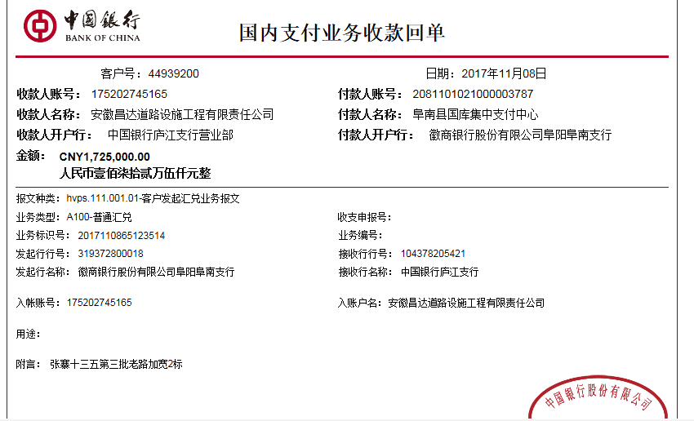
 | 2017.8.14办理外经证费用500 +2017.2.28项目印章200 +2017.7.21进度会议熊伟出场费1000车费1800
 | 本次 没办完
2 | 2017-11-08 | 中 | 1,725,000.00 | 2017-11-02 | 2,017,000.00 | 2% | 34,500.00 | 0.00 | 0.00 |  | 600,000.00 | 暂扣企业所得税60万 | 唐智 | 90,500.00
 |  |  |  |  |  |  |  |  |  |  |  |  | 11.22 | 1,000,000.00

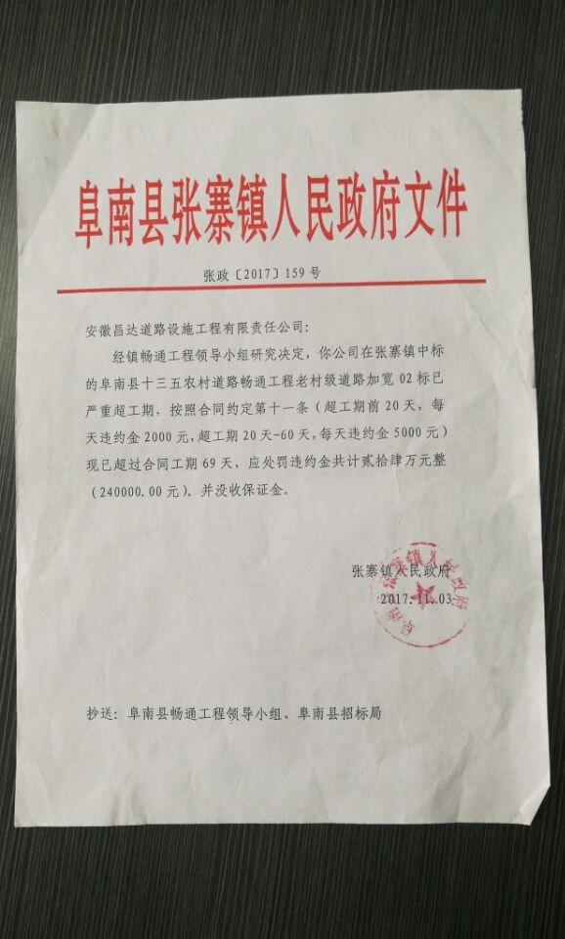

合计 |  | - | 4,067,000.00 | - | 4,067,000.00 | - | 81,340.00 | 179,369.99 | 3,500.00 | - | 940,000.00 | - | - | 2,862,790.01
本次结算 支付明细 |  | 应支付金额 |  | 90,500.00 |  |  |  | 实际支付金额 |  | 小写 | 90,500.00
 |  | 已支付金额 |  | 0.00 |  |  |  |  |  | 大写 | 玖万零伍佰元整
申请部门 意见 |  | 此次借条已提供。 |  |  |  |  |  | 项目管理 意见 |  | 何总、朱总已同意支付（附表背面截图）。
财务初审 意见 |  |  |  |  |  |  |  | 财务审核 意见
质安初审 意见 |  |  |  |  |  |  |  | 质安稽查 意见
总经理审批 |  |  |  |  |  |  |  | 董事长审批

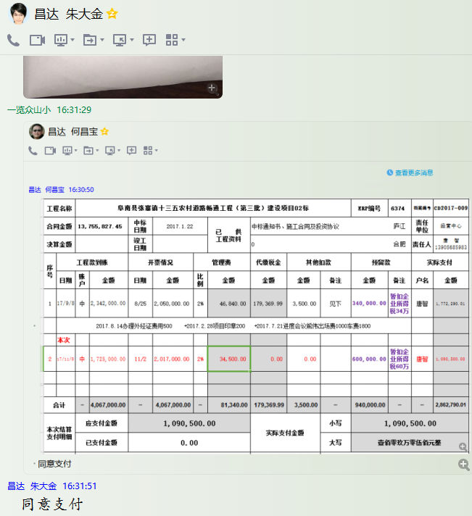

2
工程款支付证书
工程名称 |  | 阜南县张寨镇十三五农村道路畅通工程（第三批）建设项目02标 |  |  |  |  |  |  |  |  | ERP编号 | 6374 | 档案编号 | CD2017-009 | CD2017-009 | 9 | 6374 | 阜南县张寨镇十三五农村道路畅通工程（第三批）建设项目02标 | 2017.1.22 | 13755827.45 | 熊 伟 | 150日历天 | 阜南县 张寨镇 | 唐 智13905685983 | 唐 智13905685983 | 中标书、施工合 同及投资协议原件 | 中标（现场负责人席祖强15178189152）
合同金额 |  | 13,755,827.45 |  | 中标 日期 | 2017.1.22 |  | 已 供 工程资料 | 中标通知书、施工合同及投资协议 |  |  |  | 庐江 | 责任 单位 | 经营中心
决算金额 |  |  |  | 竣工 日期 |  |  |  | 0 |  |  |  | 合肥 | 责任人 | 唐 智13905685983
序号 | 工程款到账 |  |  | 开票情况 |  | 管理费 |  | 代缴税金 | 其他扣款 |  | 预留款 |  | 实际支付
 | 日期 | 账户 | 金额 | 日期 | 金额 | 比例 | 金额 | 金额 | 金额 | 备注 | 金额 | 备注 | 户名 | 金额
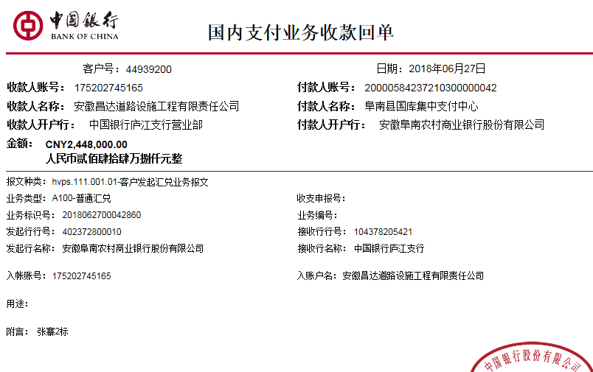
1 | 2017-09-08 | 中 | 2,342,000.00 | 2017-08-25 | 2,050,000.00 | 2% | 46,840.00 | 179,369.99 | 3,500.00 | 见下 | 340,000.00 | 暂扣企业所得税34万 | 唐智 | 1,772,290.01
 | 2017.8.14办理外经证费用500 +2017.2.28项目印章200 +2017.7.21进度会议熊伟出场费1000车费1800
 | 本次
2 | 2017-11-08 | 中 | 1,725,000.00 | 2017-11-02 | 2,017,000.00 | 2% | 34,500.00 | 0.00 | 0.00 |  | -340,000.00 | 成本足够退暂扣 | 11.22唐智（材） | 1,000,000.00
 |  |  |  |  |  |  |  |  |  |  |  |  | 17.12材料 | 500,000.00
 | 2018-06-27 | 中 | 2,448,000.00 | 2018-06-15 | 2,448,000.00 | 2% | 48,960.00 | 179,895.00 | 20.00 | 2017.11.24处罚通知快递费20 | 672,668.00 | 50万借款及利息 | 6.28材料 | 1,400,000.00
 |  |  |  |  |  |  |  |  |  | 此次还借款50万及利息172668
 | 2018-07-27 | 中 | 1,645,000.00 | 2018-07-21 | 1,645,000.00 | 2% | 32,900.00 | 0.00 | 0.00 |  | 1,171,667.00 | 100万借款及利息 | 唐智（材） | 817,390.00
 |  |  |  |  |  |  |  |  |  | 此次还借款100万及利息171667元 |  |  | 7.31 | 300,000.00

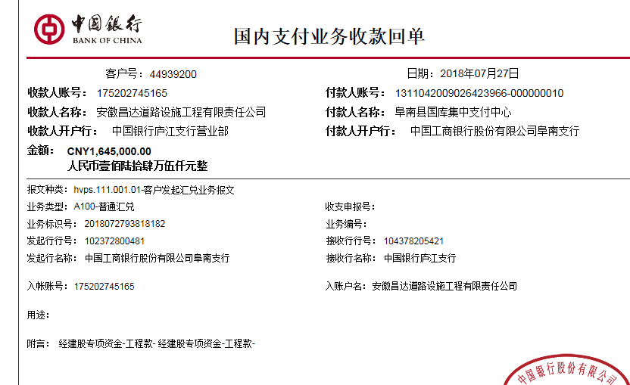

合计 |  | - | 8,160,000.00 | - | 8,160,000.00 | - | 163,200.00 | 359,264.99 | 3,520.00 | - | 1,844,335.00 | - | - | 5,789,680.01
本次结算 支付明细 |  | 应支付金额 |  | 4,017,390.00 |  |  |  | 实际支付金额 |  | 小写 | 0.00
 |  | 已支付金额 |  | 4,017,390.00 |  |  |  |  |  | 大写 | 零元整
申请部门 意见 |  |  |  |  |  |  |  | 项目管理 意见 |  | 何总、朱总已同意支付（附表背面截图）。
财务初审 意见 |  |  |  |  |  |  |  | 财务审核 意见
质安初审 意见 |  |  |  |  |  |  |  | 质安稽查 意见
总经理审批 |  |  |  |  |  |  |  | 董事长审批

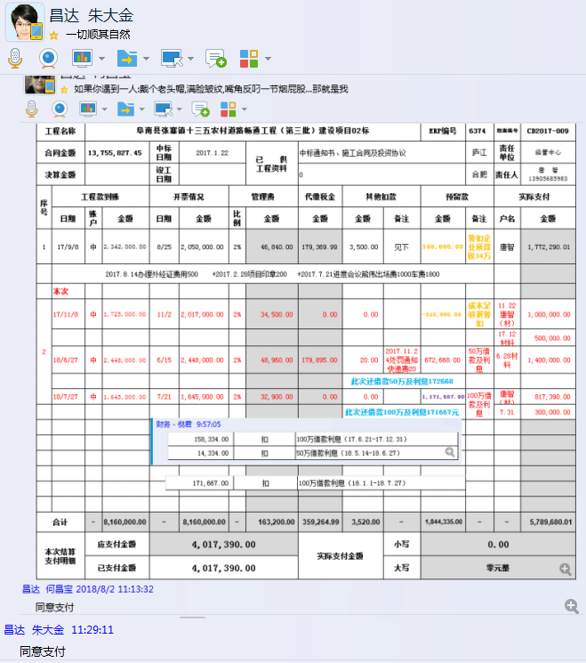

 |  |  |  |  |  |  |  |  |  |  |  |  |  |  | 5818000 |  | 1163600

3
工程款支付证书
工程名称 |  | 阜南县张寨镇十三五农村道路畅通工程（第三批）建设项目02标 |  |  |  |  |  |  |  |  | ERP编号 | 6374 | 档案编号 | CD2017-009 | CD2017-009 | 9 | 6374 | 阜南县张寨镇十三五农村道路畅通工程（第三批）建设项目02标 | 2017.1.22 | 13755827.45 | 熊 伟 | 150日历天 | 阜南县 张寨镇 | 唐 智13905685983 | 唐 智13905685983 | 中标书、施工合 同及投资协议原件 | 中标（现场负责人席祖强15178189152）
合同金额 |  | 13,755,827.45 |  | 中标 日期 | 2017.1.22 |  | 已 供 工程资料 | 中标通知书、施工合同及投资协议 |  |  |  | 庐江 | 责任 单位 | 经营中心
决算金额 |  |  |  | 竣工 日期 |  |  |  |  |  |  |  | 合肥 | 责任人 | 唐 智13905685983
序号 | 工程款到账 |  |  | 开票情况 |  | 管理费 |  | 代缴税金 | 其他扣款 |  | 预留款 |  | 实际支付
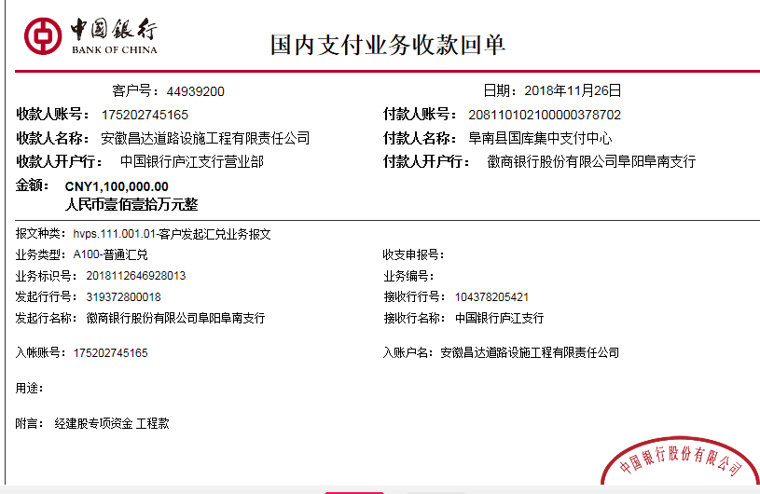
 | 日期 | 账户 | 金额 | 日期 | 金额 | 比例 | 金额 | 金额 | 金额 | 备注 | 金额 | 备注 | 户名 | 金额
1 | 2017-09-08 | 中 | 2,342,000.00 | 2017-08-25 | 2,050,000.00 | 2% | 46,840.00 | 179,369.99 | 3,500.00 | 见下 | 340,000.00 | 暂扣企业所得税34万 | 唐智 | 1,772,290.01
 | 2017.8.14办理外经证费用500 +2017.2.28项目印章200 +2017.7.21进度会议熊伟出场费1000车费1800

2 | 2017-11-08 | 中 | 1,725,000.00 | 2017-11-02 | 2,017,000.00 | 2% | 34,500.00 | 0.00 | 0.00 |  | -340,000.00 | 成本足够退暂扣 | 11.22唐智（材） | 1,000,000.00
 |  |  |  |  |  |  |  |  |  |  |  |  | 17.12材料 | 500,000.00
 | 2018-06-27 | 中 | 2,448,000.00 | 2018-06-15 | 2,448,000.00 | 2% | 48,960.00 | 179,895.00 | 20.00 | 2017.11.24处罚通知快递费20 | 672,668.00 | 50万借款及利息 | 6.28材料 | 1,400,000.00
 |  |  |  |  |  |  |  |  |  | 此次还借款50万及利息172668
 | 2018-07-27 | 中 | 1,645,000.00 | 2018-07-21 | 1,645,000.00 | 2% | 32,900.00 | 0.00 | 0.00 |  | 1,171,667.00 | 100万借款及利息 | 唐智（材） | 817,390.00
 |  |  |  |  |  |  |  |  |  | 此次还借款100万及利息171667元 |  |  | 7.31 | 300,000.00

 | 本次
3 | 2018-11-26 | 中 | 1,100,000.00 | 2018-11-16 | 1,100,000.00 | 2% | 22,000.00 | 0.00 | 39,435.00 | 立皖公司交安产品货款39435 | 11,000.00 | 1%预留损失准备金 | 11材料 | 1,027,565.00

 |  |  |  |  |  |  |  |  |  |  |  |  |  |  | -11000 |  | 9206045
 |  |  |  |  |  |  |  |  |  |  |  |  |  |  | 500000 |  | 9201015.01 | 5029.99

合计 |  | - | 9,260,000.00 | - | 9,260,000.00 | - | 185,200.00 | 359,264.99 | 42,955.00 | - | 1,855,335.00 | - | - | 6,817,245.01
本次结算 支付明细 |  | 应支付金额 |  | 1,027,565.00 |  |  |  | 实际支付金额 |  | 小写 | 0.00
 |  | 已支付金额 |  | 1,027,565.00 |  |  |  |  |  | 大写 | 零元整
申请部门 意见 |  |  |  |  |  |  |  | 项目管理 意见 |  | 何总、朱总已同意支付（附表背面截图）。
财务初审 意见 |  |  |  |  |  |  |  | 财务审核 意见
质安初审 意见 |  |  |  |  |  |  |  | 质安稽查 意见
总经理审批 |  |  |  |  |  |  |  | 董事长审批

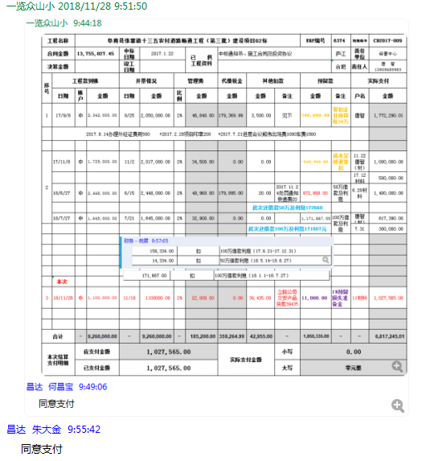

 |  |  |  |  |  |  |  |  |  |  |  |  |  |  | 5818000 |  | 1163600

4
工程款支付证书
工程名称 |  | 阜南县张寨镇十三五农村道路畅通工程（第三批）建设项目02标 |  |  |  |  |  |  |  |  | ERP编号 | 6374 | 档案编号 | CD2017-009 | CD2017-009 | 9 | 6374 | 阜南县张寨镇十三五农村道路畅通工程（第三批）建设项目02标 | 2017.1.22 | 13755827.45 | 熊 伟 | 150日历天 | 阜南县 张寨镇 | 唐 智13905685983 | 唐 智13905685983 | 中标书、施工合 同及投资协议原件 | 中标（现场负责人席祖强15178189152）
合同金额 |  | 13,755,827.45 |  | 中标 日期 | 2017.1.22 |  | 已 供 工程资料 | 中标通知书、施工合同、竣工报告、审计报告及内部承包协议原件 |  |  |  | 庐江 | 责任 单位 | 经营中心
决算金额 |  | 13,135,701.15 |  | 竣工 日期 |  |  |  |  |  |  |  | 合肥 | 责任人 | 唐 智13905685983
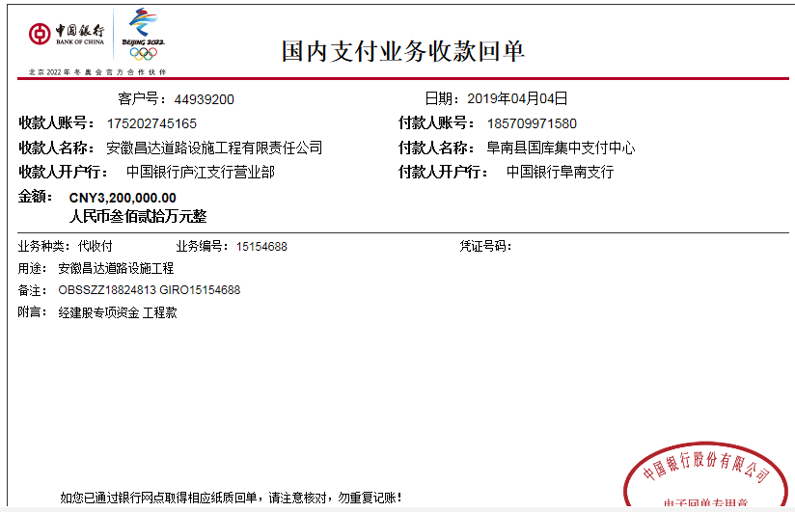
序号 | 工程款到账 |  |  | 开票情况 |  | 管理费 |  | 代缴税金 | 其他扣款 |  | 预留款 |  | 实际支付
 | 日期 | 账户 | 金额 | 日期 | 金额 | 比例 | 金额 | 金额 | 金额 | 备注 | 金额 | 备注 | 户名 | 金额
1 | 2017-09-08 | 中 | 2,342,000.00 | 2017-08-25 | 2,050,000.00 | 2% | 46,840.00 | 179,369.99 | 3,500.00 | 见下 | 340,000.00 | 暂扣企业所得税34万 | 唐智 | 1,772,290.01
 | 2017.8.14办理外经证费用500 +2017.2.28项目印章200 +2017.7.21进度会议熊伟出场费1000车费1800

2 | 2017-11-08 | 中 | 1,725,000.00 | 2017-11-02 | 2,017,000.00 | 2% | 34,500.00 | 0.00 | 0.00 |  | -340,000.00 | 成本足够退暂扣 | 11.22唐智（材） | 1,000,000.00
 |  |  |  |  |  |  |  |  |  |  |  |  | 17.12材料 | 500,000.00
 | 2018-06-27 | 中 | 2,448,000.00 | 2018-06-15 | 2,448,000.00 | 2% | 48,960.00 | 179,895.00 | 20.00 | 2017.11.24处罚通知快递费20 | 672,668.00 | 50万借款及利息 | 6.28材料 | 1,400,000.00
 |  |  |  |  |  |  |  |  |  | 此次还借款50万及利息172668
 | 2018-07-27 | 中 | 1,645,000.00 | 2018-07-21 | 1,645,000.00 | 2% | 32,900.00 | 0.00 | 0.00 |  | 1,171,667.00 | 100万借款及利息 | 唐智（材） | 817,390.00
 |  |  |  |  |  |  |  |  |  | 此次还借款100万及利息171667元 |  |  | 7.31 | 300,000.00

3 | 2018-11-26 | 中 | 1,100,000.00 | 2018-11-16 | 1,100,000.00 | 2% | 22,000.00 | 0.00 | 39,435.00 | 立皖公司交安产品货款39435 | 11,000.00 | 1%预留损失准备金 | 11材料 | 1,027,565.00
 | 本次
4 | 2019-04-04 | 中 | 3,200,000.00 | 2019-04-01 | 3,200,000.00 | 2% | 64,000.00 | 35,070.00 | 0.00 |  | 32,000.00 | 1%预留损失准备金 | 材料 | 2,480,930.00
 |  |  |  |  |  |  |  |  |  |  | 88,000.00 | 风险保证金 | 4.9材料 | 500,000.00

 |  |  |  |  |  |  |  |  |  | 损失准备金累计：43000元
合计 |  | - | 12,460,000.00 | - | 12,460,000.00 | - | 249,200.00 | 394,334.99 | 42,955.00 | - | 1,975,335.00 | - | - | 9,798,175.01
本次结算 支付明细 |  | 应支付金额 |  | 2,980,930.00 |  |  |  | 实际支付金额 |  | 小写 | 0.00
 |  | 已支付金额 |  | 500,000.00 |  |  |  |  |  | 大写 | 零元整
申请部门 意见 |  |  |  |  |  |  |  | 项目管理 意见 |  | 何总、朱总已同意支付（附表背面截图）。
财务初审 意见 |  |  |  |  |  |  |  | 财务审核 意见
质安初审 意见 |  |  |  |  |  |  |  | 质安稽查 意见
总经理审批 |  |  |  |  |  |  |  | 董事长审批

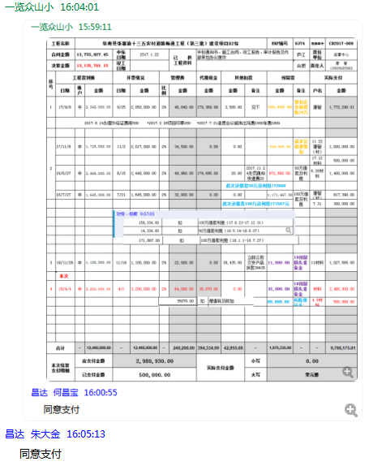

5
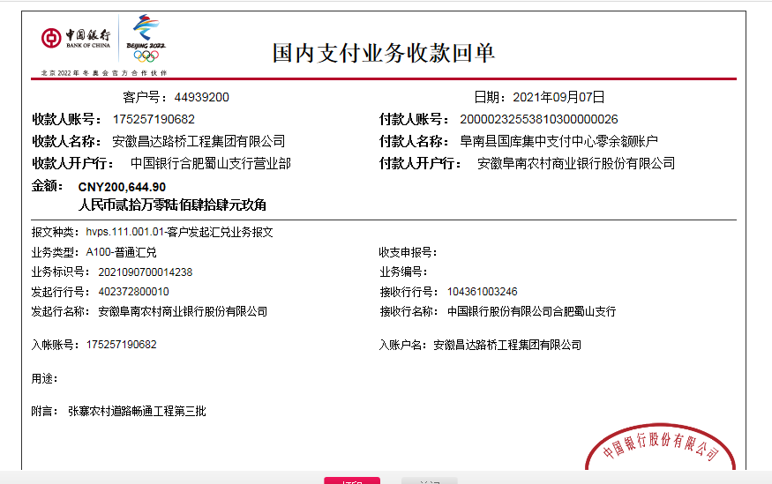
工程款支付证书
工程名称 |  | 阜南县张寨镇十三五农村道路畅通工程（第三批）建设项目02标 |  |  |  |  |  |  |  |  | ERP编号 | 6374 | 档案编号 | CD2017-009
合同金额 |  | 13,755,827.45 |  | 中标 日期 | 2017.1.22 |  | 已 供 工程资料 | 中标通知书、施工合同、竣工报告、审计报告及内部承包协议原件、终结结算 |  |  |  | 庐江 | 责任 单位 | 经营中心
决算金额 |  | 13,135,701.15 |  | 竣工 日期 |  |  |  |  |  |  |  | 合肥 | 责任人 | 唐 智13905685983
序号 | 工程款到账 |  |  | 开票情况 |  | 管理费 |  | 代缴税金 | 其他扣款 |  | 预留款 |  | 实际支付
 | 日期 | 账户 | 金额 | 日期 | 金额 | 比例 | 金额 | 金额 | 金额 | 备注 | 金额 | 备注 | 户名 | 金额
1 | 2017-09-08 | 中 | 2,342,000.00 | 2017-08-25 | 2,050,000.00 | 2% | 46,840.00 | 179,369.99 | 3,500.00 | 见下 | 340,000.00 | 暂扣企业所得税34万 | 唐智 | 1,772,290.01
 | 2017.8.14办理外经证费用500 +2017.2.28项目印章200 +2017.7.21进度会议熊伟出场费1000车费1800

2 | 2017-11-08 | 中 | 1,725,000.00 | 2017-11-02 | 2,017,000.00 | 2% | 34,500.00 | 0.00 | 0.00 |  | -340,000.00 | 成本足够退暂扣 | 11.22唐智（材） | 1,000,000.00
 |  |  |  |  |  |  |  |  |  |  |  |  | 17.12材料 | 500,000.00
 | 2018-06-27 | 中 | 2,448,000.00 | 2018-06-15 | 2,448,000.00 | 2% | 48,960.00 | 179,895.00 | 20.00 | 2017.11.24处罚通知快递费20 | 672,668.00 | 50万借款及利息 | 6.28材料 | 1,400,000.00
 |  |  |  |  |  |  |  |  |  | 此次还借款50万及利息172668
 | 2018-07-27 | 中 | 1,645,000.00 | 2018-07-21 | 1,645,000.00 | 2% | 32,900.00 | 0.00 | 0.00 |  | 1,171,667.00 | 100万借款及利息 | 唐智（材） | 817,390.00
 |  |  |  |  |  |  |  |  |  | 此次还借款100万及利息171667元 |  |  | 7.31 | 300,000.00

3 | 2018-11-26 | 中 | 1,100,000.00 | 2018-11-16 | 1,100,000.00 | 2% | 22,000.00 | 0.00 | 39,435.00 | 立皖公司交安产品货款39435 | 11,000.00 | 1%预留损失准备金 | 11材料 | 1,027,565.00

4 | 2019-04-04 | 中 | 3,200,000.00 | 2019-04-01 | 3,200,000.00 | 2% | 64,000.00 | 35,070.00 | 0.00 |  | 32,000.00 | 1%预留损失准备金 | 材料 | 2,480,930.00
 |  |  |  |  |  |  |  |  |  |  | 88,000.00 | 风险保证金 | 4.9材料 | 500,000.00
5 | 2021-09-07 | 中 | 200,644.90 |  |  | 2% | 13,514.00 | 21,869.13 | 150.00 | 转账费 | -131,000.00 | 退损失准备金及风险保证金 | 阜南众益 | 219,070.00 | 296111.77
 |  |  |  |  |  |  |  |  |  |  |  |  | 李晓辉 | 77,041.77 | 0

合计 |  | - | 12,660,644.90 | - | 12,460,000.00 | - | 262,714.00 | 416,204.12 | 43,105.00 | - | 1,844,335.00 | - | - | 10,094,286.78
本次结算 支付明细 |  | 应支付金额 |  | 296,111.77 |  |  |  | 实际支付金额 |  | 小写 | 0.00
 |  | 已支付金额 |  | 0.00 |  |  |  |  |  | 大写 | 零元整
申请部门 意见 |  |  |  |  |  |  |  | 项目管理 意见
财务初审 意见 |  |  |  |  |  |  |  | 财务审核 意见
质安初审 意见 |  |  |  |  |  |  |  | 质安稽查 意见
总经理审批 |  |  |  |  |  |  |  | 董事长审批

终结
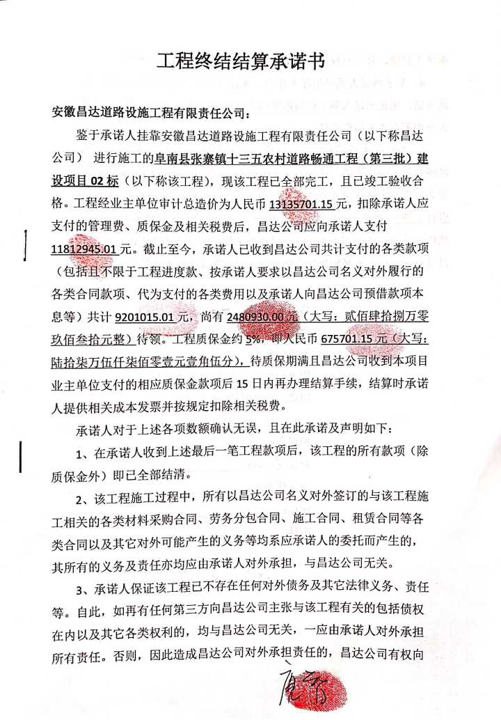
工程名称 |  | 阜南县张寨镇十三五农村道路畅通工程（第三批）建设项目02标 |  |  |  |  |  |  |  |  | ERP编号 | 6374 | 档案编号 | CD2017-009
合同金额 |  | 13,755,827.45 |  | 中标 日期 | 2017.1.22 |  | 已 供 工程资料 | 中标通知书、施工合同、竣工报告、审计报告及内部承包协议原件 |  |  |  | 庐江 | 责任 单位 | 经营中心
决算金额 |  | 13,135,701.15 |  | 竣工 日期 |  |  |  |  |  |  |  | 合肥 | 责任人 | 唐 智13905685983
序号 | 工程款到账 |  |  | 开票情况 |  | 管理费 |  | 代缴税金 | 其他扣款 |  | 预留款 |  | 实际支付
 | 日期 | 账户 | 金额 | 日期 | 金额 | 比例 | 金额 | 金额 | 金额 | 备注 | 金额 | 备注 | 户名 | 金额
合计 |  | - | 9260000 | - | 9260000 | - | 185200 | 359264.99 | 42955 | - | 1855335 | - | - | 6817245.01
 |  |  |  |  |  |  |  |  |  |  |  |  |  | 500000
审计 | 13135701.15 |  | 管理费 | 262714.023
 |  |  | 其他 | 42955

已付 | 9201015.01

待付 | 2611930 | 含风险 | 131000

应付 | 11812945.01

 | 675701.15

 | 2480930

 | 131000

